最大值
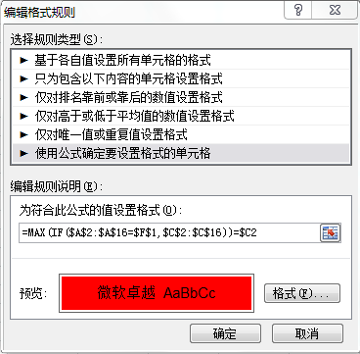
区域 | 客户分类 | 销售额 | 区域 | WEST
EAST | 连锁店 | 27,683,399.91
EAST | 美丽健康 | 11,073,089.74
EAST | 新概念 | 22,392,328.63
NORTH | 连锁店 | 10,918,695.81
NORTH | 美丽健康 | 8,555,919.50
NORTH | 新概念 | 14,456,918.29
SH | 连锁店 | 15,514,559.46
SH | 美丽健康 | 2,764,570.26
SH | 新概念 | 13,858,197.86
SOUTH | 连锁店 | 15,879,290.26
SOUTH | 美丽健康 | 5,837,261.97
SOUTH | 新概念 | 10,886,550.38
WEST | 连锁店 | 8,143,602.99
WEST | 美丽健康 | 3,626,300.77
WEST | 新概念 | 10,176,055.47

隔行背景色
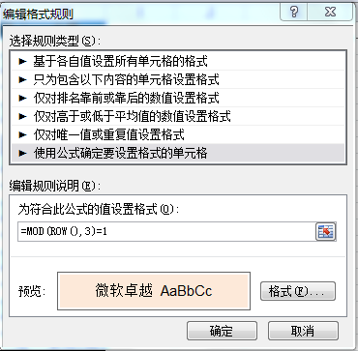
日期 | 区域 | 省份 | 客户分类 | 品牌 | 产品分类 | 数量 | 金额
2012-01-04 | EAST | 安徽省 | 美丽健康 | Bio-Tech | 生化高科技系列 | 1 | 198.29
2012-01-04 | EAST | 安徽省 | 美丽健康 | Nutrition | 保健/营养食品系列 | 6 | 1,064.44 | 蓝色，淡色80%
2012-01-04 | EAST | 安徽省 | 美丽健康 | Yam | 天然植物荷尔蒙山药系列 | 2 | 743.59 | 橙色，淡色80%
2012-01-04 | EAST | 湖北省 | 美丽健康 | Bio-Tech | 生化高科技系列 | 6 | 1,805.13
2012-01-04 | EAST | 湖北省 | 美丽健康 | NB-1 | NB-1基因高科技系列 | 3 | 552.48
2012-01-04 | EAST | 湖北省 | 美丽健康 | Professional | 天然植物系列 | 1 | 318.38
2012-01-04 | EAST | 江苏省 | 连锁店 | Bio-Tech | 生化高科技系列 | 3255 | 579,167.09
2012-01-04 | EAST | 江苏省 | 新概念 | Bio-Tech | 生化高科技系列 | 12 | 3,063.59
2012-01-04 | EAST | 江苏省 | 新概念 | NB-1 | NB-1基因高科技系列 | 18 | 19,489.32
2012-01-04 | EAST | 江苏省 | 新概念 | Nutrition | 保健/营养食品系列 | 16 | 2,340.34
2012-01-04 | EAST | 江苏省 | 新概念 | Professional | 天然植物系列 | 32 | 10,240.00
2012-01-04 | EAST | 浙江省 | 连锁店 | Bio-Tech | 生化高科技系列 | 38 | 6,531.20
2012-01-04 | EAST | 浙江省 | 连锁店 | NB-1 | NB-1基因高科技系列 | 50 | 28,237.01
2012-01-04 | EAST | 浙江省 | 连锁店 | Nutrition | 保健/营养食品系列 | 85 | 12,031.03
2012-01-04 | EAST | 浙江省 | 连锁店 | Yam | 天然植物荷尔蒙山药系列 | 6 | 1,893.68
2012-01-04 | EAST | 浙江省 | 美丽健康 | Bio-Tech | 生化高科技系列 | 2 | 436.24
2012-01-04 | EAST | 浙江省 | 美丽健康 | NB-1 | NB-1基因高科技系列 | 15 | 12,638.55
2012-01-04 | EAST | 浙江省 | 美丽健康 | Nutrition | 保健/营养食品系列 | 8 | 965.56
2012-01-04 | EAST | 浙江省 | 美丽健康 | Yam | 天然植物荷尔蒙山药系列 | 7 | 2,151.45
2012-01-04 | NORTH | 河北省 | 美丽健康 | Bio-Tech | 生化高科技系列 | 86 | 21,961.88
2012-01-04 | NORTH | 河北省 | 美丽健康 | NB-1 | NB-1基因高科技系列 | 276 | 116,344.10
2012-01-04 | NORTH | 河北省 | 美丽健康 | Professional | 天然植物系列 | 12 | 3,840.00
2012-01-04 | NORTH | 河北省 | 美丽健康 | Yam | 天然植物荷尔蒙山药系列 | 68 | 30,414.36
2012-01-04 | NORTH | 河北省 | 新概念 | NB-1 | NB-1基因高科技系列 | 29 | 23,562.39
2012-01-04 | NORTH | 河北省 | 新概念 | Yam | 天然植物荷尔蒙山药系列 | 30 | 12,924.10
2012-01-04 | NORTH | 山东省 | 新概念 | Bio-Tech | 生化高科技系列 | 31 | 5,366.24
2012-01-04 | NORTH | 山东省 | 新概念 | NB-1 | NB-1基因高科技系列 | 95 | 36,646.15
2012-01-04 | NORTH | 山东省 | 新概念 | Nutrition | 保健/营养食品系列 | 24 | 4,088.21
2012-01-04 | NORTH | 山东省 | 新概念 | Yam | 天然植物荷尔蒙山药系列 | 17 | 5,944.96

